상품제안서
여행용 캐리어파우치 7종 | 상품코드: S38316

 |  |  |  |  |  |  | 02-713-8555 | www.synergygift.co.kr
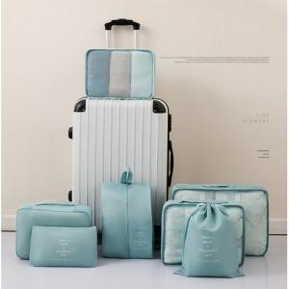

【상세/제작정보】 | <p><span style="font-size: 14pt;">※ 운임비 별도 발생 됩니다.</span></p>

【인쇄/포장옵션】 | 실크 / OPP(비닐)

【공급단가】 | 수량 | 50~ | 100~ | 500~ | 1,000~ | 2,000~
*VAT별도 | 스카이 | 9,040원 | 8,710원 | 8,370원 | 8,040원 | 7,830원
 | 핑크 | 9,040원 | 8,710원 | 8,370원 | 8,040원 | 7,830원
 | 베이지 | 9,040원 | 8,710원 | 8,370원 | 8,040원 | 7,830원
 | 네이비 | 9,040원 | 8,710원 | 8,370원 | 8,040원 | 7,830원

【상품 URL】 | https://www.synergygift.co.kr:443/src/goods_detail.php?gdno=38316

